PwC Charts
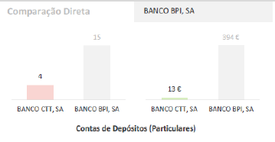
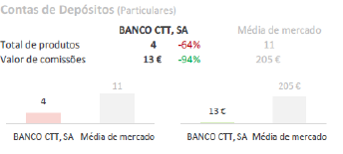
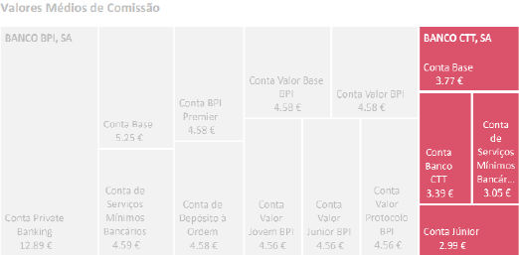

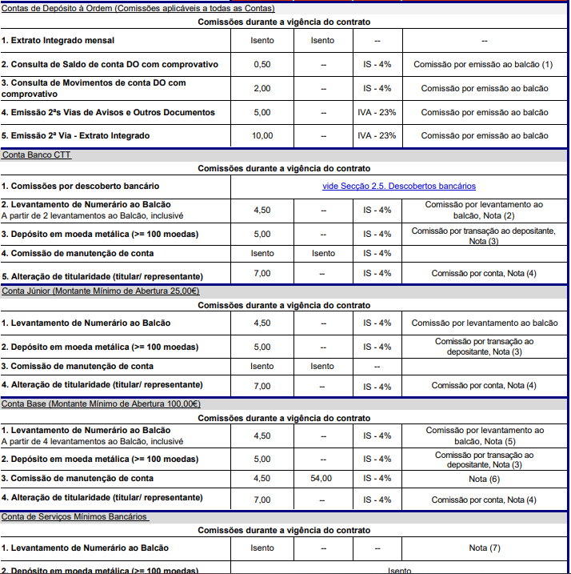

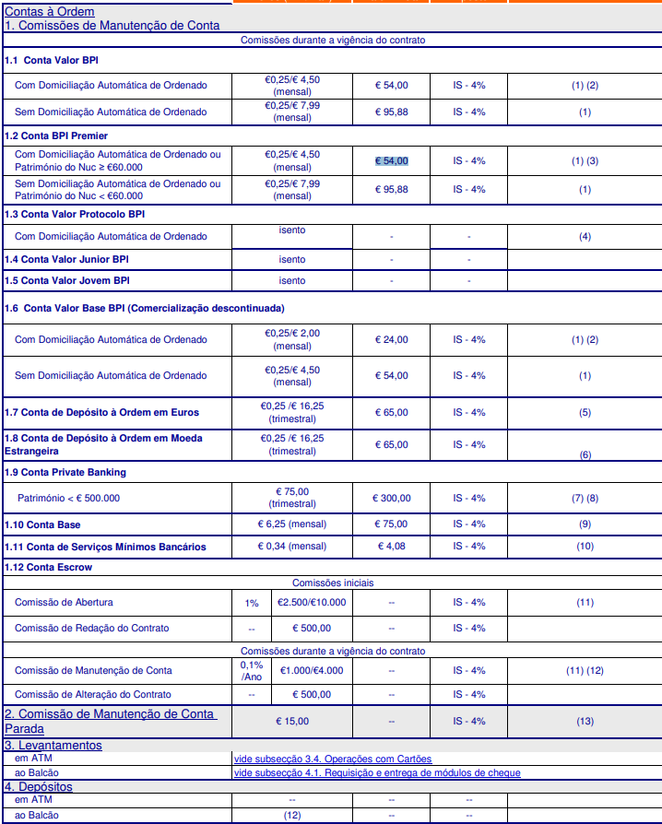
CTT | BPI

 |  | 12.89 | 95 | 54
 |  | 5.25 | 85 | 54
 |  | 4.59 | 54 | 24
 |  | 4.58 | 65 | 65
 |  | 4.58 |  | 65
 |  | 4.58 | 75
 |  | 4.56 | 4 | 75
 |  | 4.56 |  | 4
 |  | 4.56
 |  | 4.58

Compare
